打包
VS2022 Setup Project 打包
 | 1. 安装Visual Studio Installer Project
 | vs2022中-->扩展-->联机-->搜索Microsoft Visual Studio Installer Project
 | 2. 新建Setup Project
 | 右键解决方案-->新增项目-->选择Setup Project
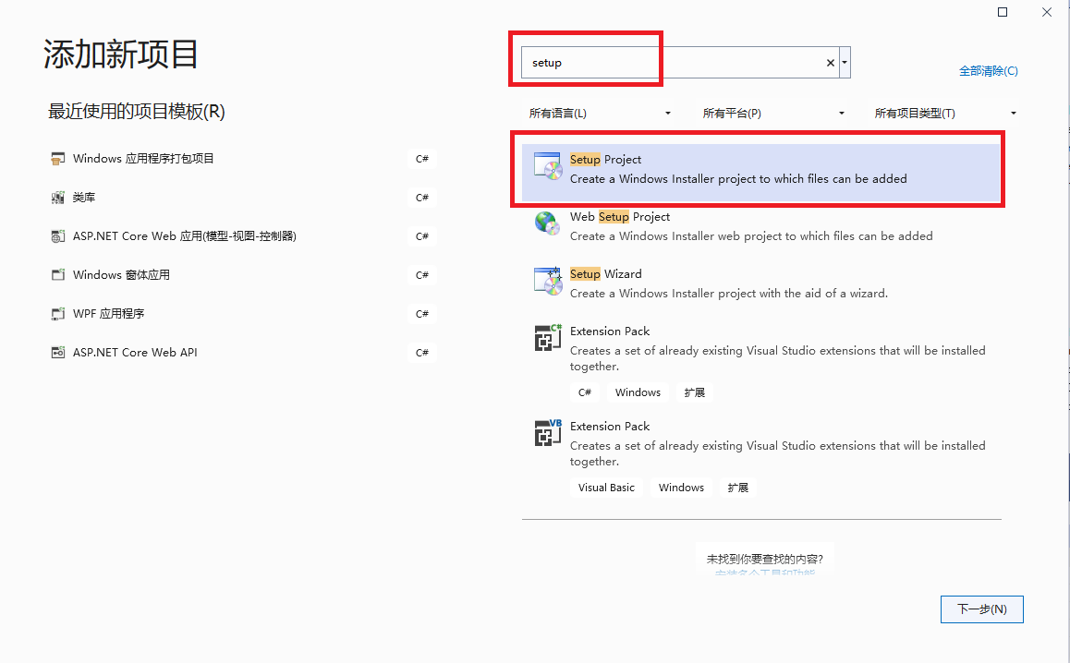

 | 3. 将net Framework 打包安装（离线）
 | 右键setup project属性-->Prerequisites-->选择与上述对应的Net Framework版本

 | 4. 问题解决
 | Q1.1 生成setup project 时 ERROR: 要在“系统必备”对话框中启用“从与我的应用程序相同的位置下载系统必备组件”，必须将“Microsoft .NET Framework 4.5.2 (x86 和 x64)”项的
 | 文件“DotNetFX452\NDP452-KB2901907-x86-x64-AllOS-ENU.exe”下载到本地计算机。
 | A：在C:\Program Files (x86)\Microsoft SDKs\ClickOnce Bootstrapper\Packages路径中查询对应的.Net Framework目标包和语言包放置对应的文件夹中。
 | 例如需要.Net Framework4.5.2.下载NDP452-KB2901907-x86-x64-AllOS-CHS.exe和NDP452-KB2901907-x86-x64-AllOS-ENU.exe.
 | 将NDP452-KB2901907-x86-x64-AllOS-ENU.exe放到C:\Program Files (x86)\Microsoft SDKs\ClickOnce Bootstrapper\Packages\DotNetFX452；

 | 将NDP452-KB2901907-x86-x64-AllOS-CHS.exe放到C:\Program Files (x86)\Microsoft SDKs\ClickOnce Bootstrapper\Packages\DotNetFX452\zh-Hans

 | 5.其他
 | 在3. 将net Framework 打包安装（离线）中，项目必备中并没有目标包Net Framework4.0，如果项目中必须需要Net Framework4.0可以将Packages下载放置到C:\Program Files (x86)\Microsoft SDKs\ClickOnce Bootstrapper\Packages路径中。
 | 项目必备中则出现目标包Net Framework4.0完成。

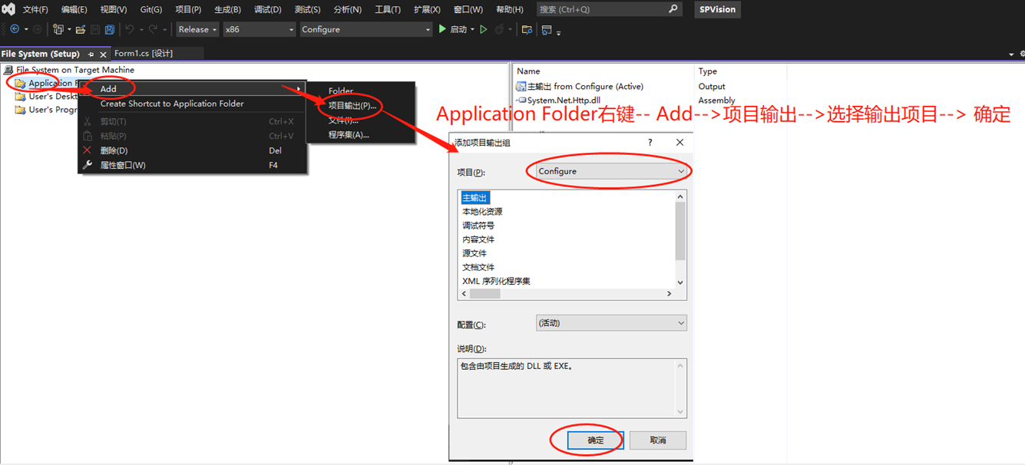

快捷方式有时选择不了目标文件，只能选择目录：
 | 在2010版本中，点击application shortcuts，然后点击new，出来窗口后通过双击进入子目录，发现在目录中只有文件夹却不能显示具体文件，而在之前我的确是把所有文件都在application files 这步add进了工程的。
 | 我尝试过选择Executable files(.exe)或all file(*.*)只能显示文件夹而不能显示具体文件，也就是说在目录下面除了文件夹什么都没有，但我在application files的时候选中了include subfolders，
 | 并且文件添加后也能再工程里看到所有添加了的文件的。但为什么到了application shortcuts后就会出现这种问题了呢，是我的版本有问题还是操作有问题？

 | 如下为截图：
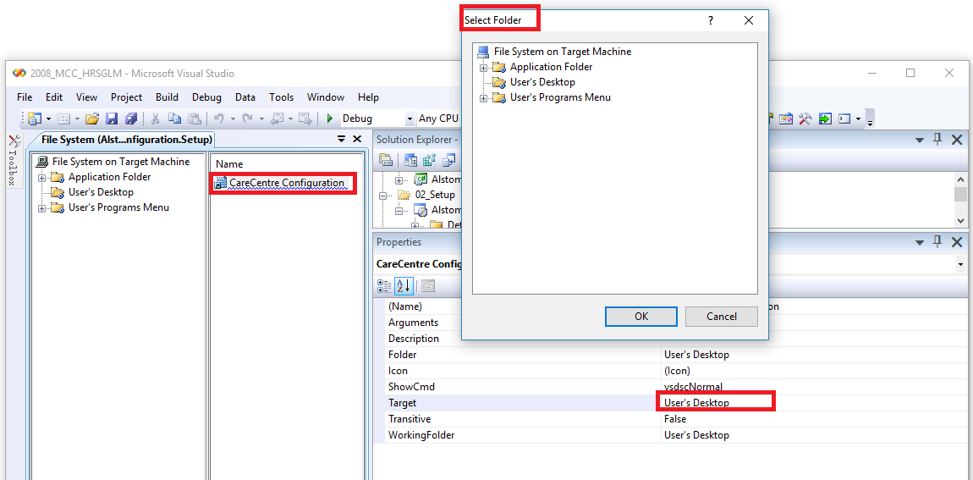

 | 解决方法：
 |  | 以Alstom.Monitoring.Configuration.Setup.vdproj为例。
 |  | 注：VS2013想打开这个工程，需要安装VSI_bundle.exe。

 | 以记事本打开上述工程，然后找到快捷方式的设置，手工修改即可。

图解使用VS的安装项目打包程序：

 | 目录

 | 背景
 | 1. 建立安装项目工程
 | 1.1. 创建工程
 | 1.2. 设置安装项目属性
 | 1.3. 设置默认安装路径
 | 2. 添加安装文件
 | 3. 添加卸载程序
 | 4. 创建快捷方式
 | 4.1. 添加快捷方式
 | 4.2. 设置msiexec快捷方式的参数
 | 4.3. 为用户的“程序”菜单和用户桌面添加快捷方式
 | 5. 添加依赖项
 | 6. 添加注册表
 | 7. 添加、修改安装页面
 | 7.1. 打开用户界面视图
 | 7.2. 添加对话框
 | 参考资料

 | 背景

 | 这段时间一直在做客户端程序的打包程序，遇到各种坑。因为以前没有任何这方面的经验，历经各种折腾，费尽九牛二虎之力总算是完成了。

 | 虽然没有太多技术含量，但是因为挺繁琐的，所以还是在此记录一下。

 | 由于篇幅原因，先介绍第一阶段：直接使用VS自带的安装项目打包程序。

 | 后面会陆续介绍：自定义安装界面（不适用windows默认风格），使用NSIS脚本制作打包程序。

 | 1. 建立安装项目工程

 | 1.1. 创建工程

 | 首先在 VS中打开你将要打包的项目。我的案例中，我的工程名叫System。

 | 右击解决方案 -> 添加 -> 新建项目，弹出下图的对话框。

 | 我们不妨命名新的安装项目工程名为SetupSystem。

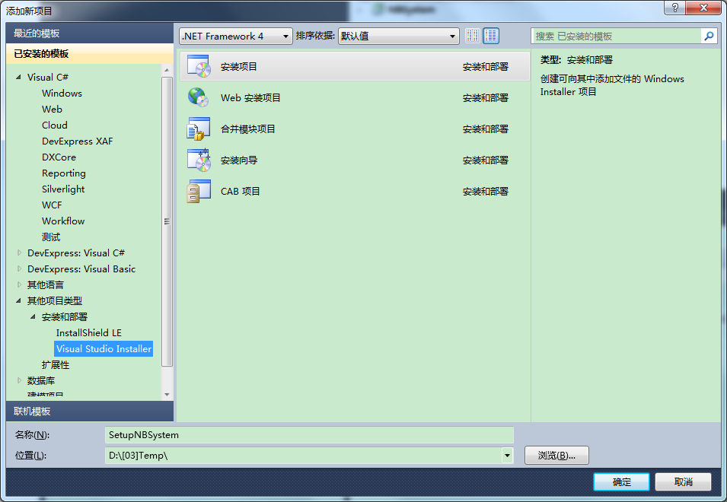

 | 1.2. 设置安装项目属性

 | 选中安装项目工程，在它的属性栏中设置一些参数。

 | Author——开发者

 | Manufacturer——软件生产厂商

 | 这两个默认都是署名为微软公司。

 | ProductName——产品名

 | Version——发布版本。改动版本号后，UpgradeCode也会随之改变。
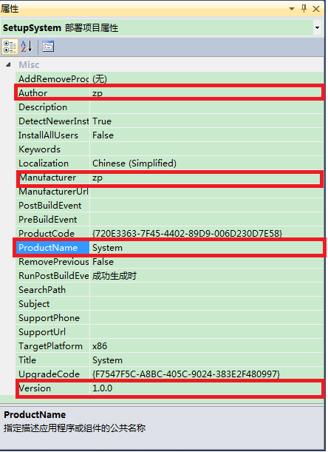

 | 1.3. 设置默认安装路径

 | 选中应用程序文件夹，查看其属性栏。

 | 如下图所示，默认的安装路径为：ProgramFiles路径+生成厂商名+产品名。

 | 举例来说，如果按照我上步骤（2）去设置，默认安装路径名就会是：C:\Program Files (x86)\zp\System\。

 | 如果不想显示生产厂商名，可以将[Manufacturer]这个参数删除。
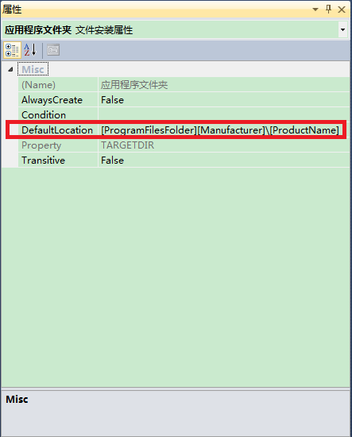

 | 2. 添加安装文件

 | （1）添加项目输出

 | 在文件系统一栏中有三个路径：应用程序文件夹、用户的“程序”菜单、用户桌面。

 | 应用程序文件夹和安装目录完全对应；用户的“程序”菜单和用户桌面想必不用多解释了吧。

 | 先双击应用程序文件夹，在这里添加安装目录下的内容。

 | 打开右键菜单，点击 添加 -> 项目输出，弹出添加项目输出组菜单。

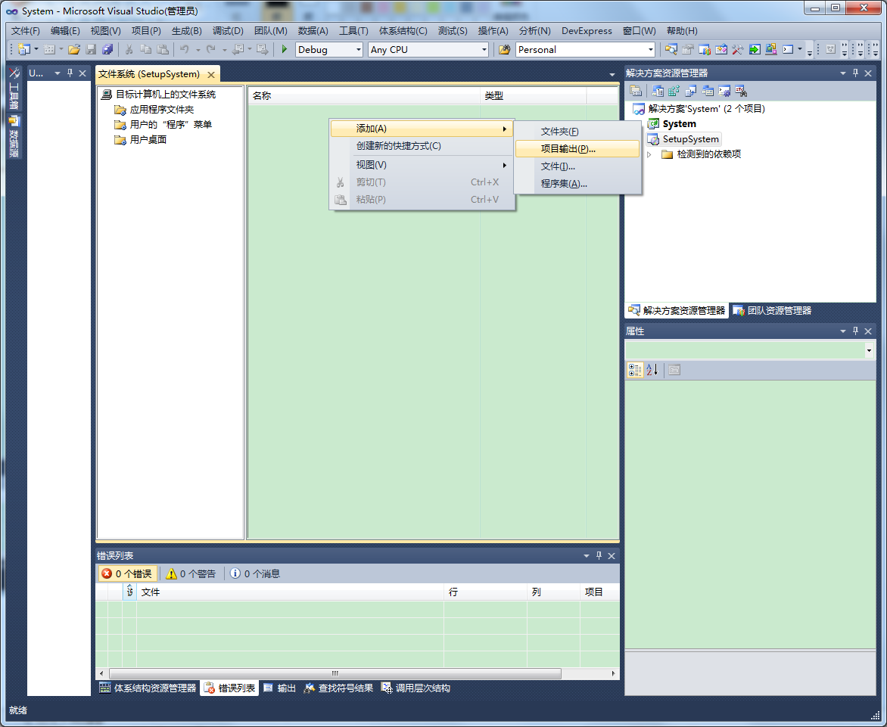

 | 选中主输出，点击确定。VS自动导入程序的exe文件和程序依赖的DLL文件。

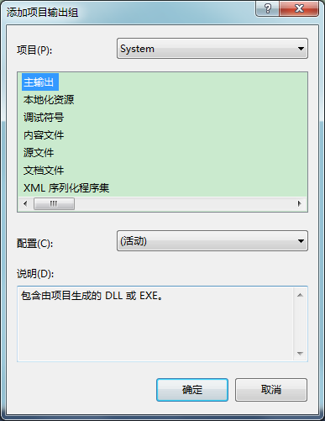

 | （2）添加资源文件

 | 当然，你可能还需要添加资源文件。

 | 有两种方法：

 | 一种是，打开右键菜单，点击 添加，选择你要添加的文件、文件夹等资源。需要注意的是保持目录结构和你期望的安装根目录结构一致。
 | 还有一种方法更简单，直接复制、拖拽你想添加的资源文件或文件夹到应用程序文件夹中。
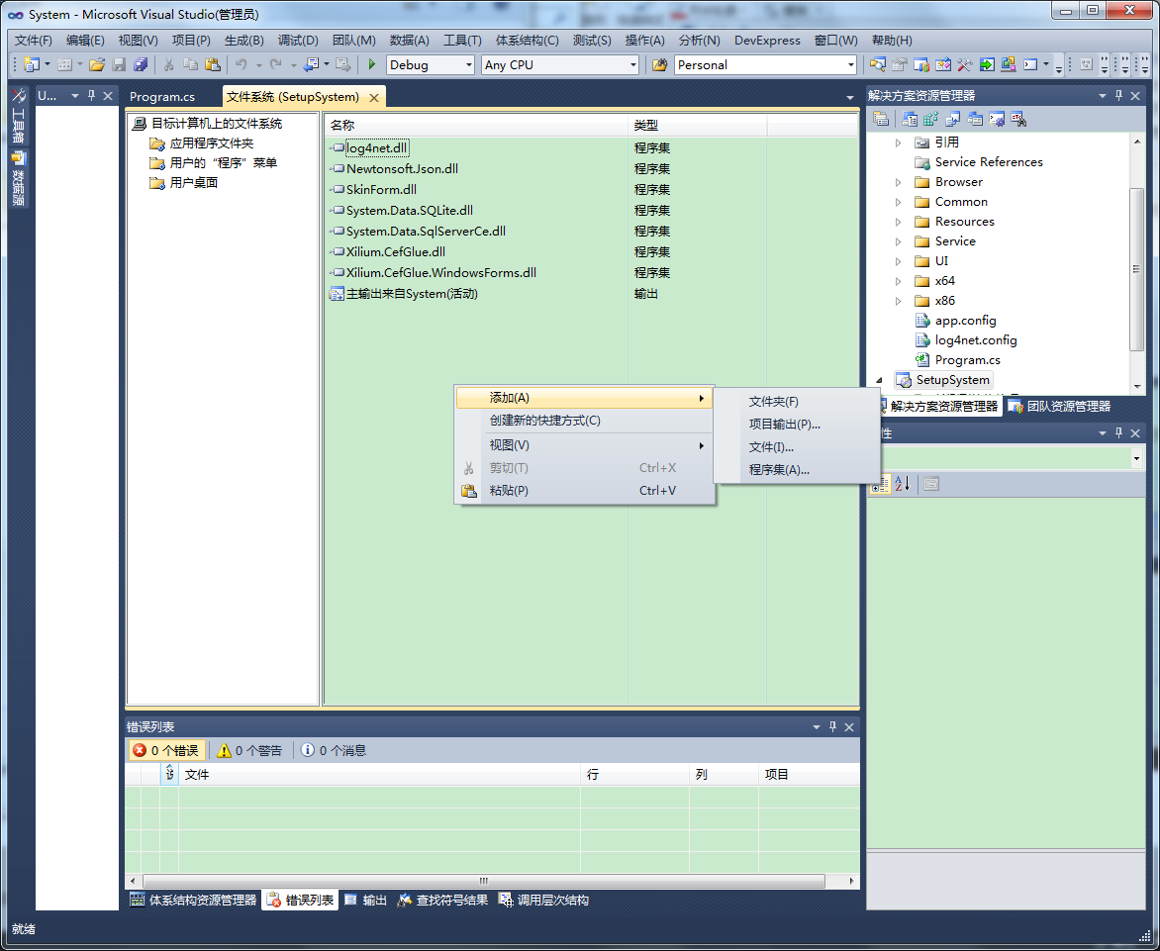

 | 3. 添加卸载程序

 | 即在添加你的应用程序项目的时候，多添加一个msiexec.exe进去,这个文件在c:\windows\system32文件夹下。

 | msiexec.exe这个执行文件用于安装Windows Installer安装包（msi格式的文件）。

 | 4. 创建快捷方式

 | 4.1. 添加快捷方式

 | 右击可执行文件和msiexec.exe为它们添加快捷方式。
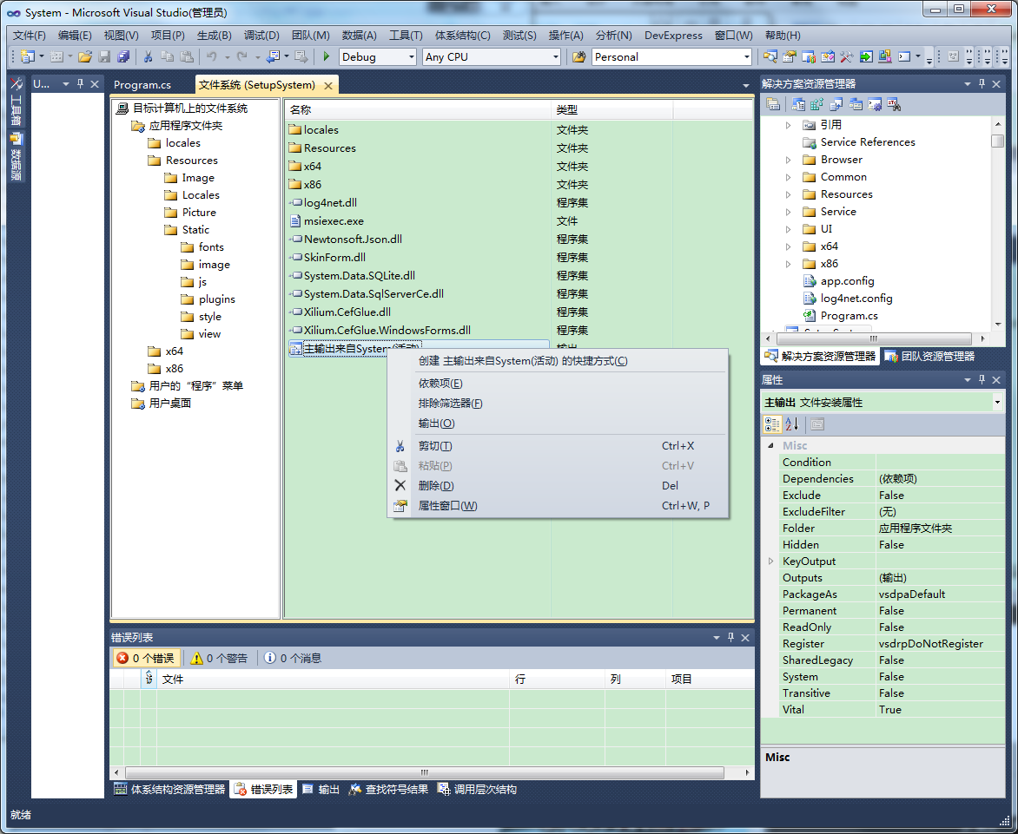

 | 在快捷方式的属性栏中，可以在Icon项中为其设置一个ico格式的图标。
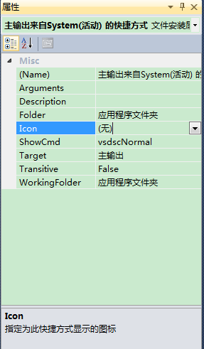

 | 4.2. 设置msiexec快捷方式的参数

 | 对于msiexec.exe的快捷方式，需要设置一些参数，才能正常卸载安装的程序。

 | 步骤如下：

 | 选中安装工程，在属性栏中拷贝ProductCode项的值。
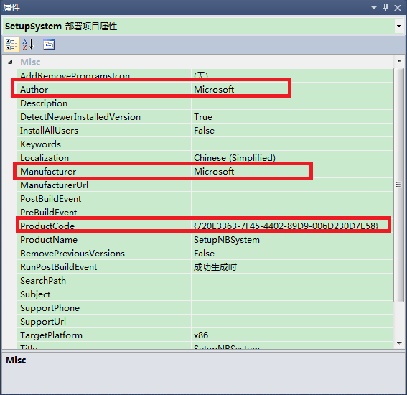

 | 然后打开你创建的那个快捷方式的属性对话框,

 | 在Aguements属性中输入"/x {ProductCode}",
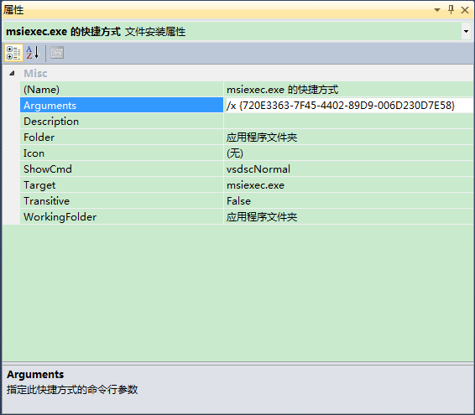

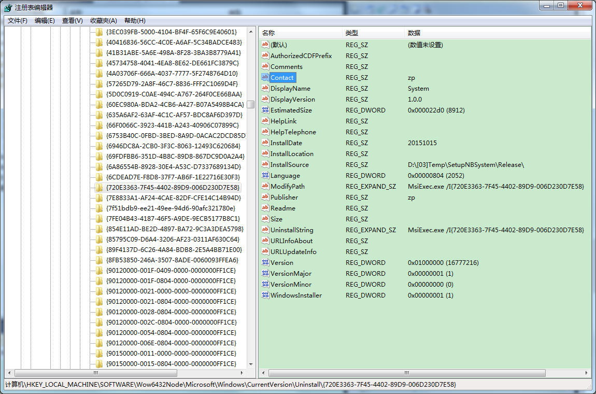
 | 安装程序后，打开注册表，可以查看到卸载信息。

 | 以我的机器（64位操作系统）为例，在

 | HKEY_LOCAL_MACHINE\SOFTWARE\Wow6432Node\Microsoft\Windows\CurrentVersion\Uninstall\{产品码}可以看到下图信息。

 | 注：如果是32位，应该是HKEY_LOCAL_MACHINE\SOFTWARE\ Microsoft\Windows\CurrentVersion\Uninstall\{产品码}

 | 4.3. 为用户的“程序”菜单和用户桌面添加快捷方式

 | 将执行文件的快捷方式分别拷贝到用户的“程序”菜单和用户桌面。

 | 将卸载程序的快捷方式拷贝到用户的“程序”菜单。

 | 5. 添加依赖项

 | 选中安装项目工程，打开右键菜单，点击属性，弹出属性对话框。

 | 点击系统必备，弹出系统必备对话框。

 | 输出文件名项中可以设置输出文件的路径，安装程序最后会输出到这个路径下。

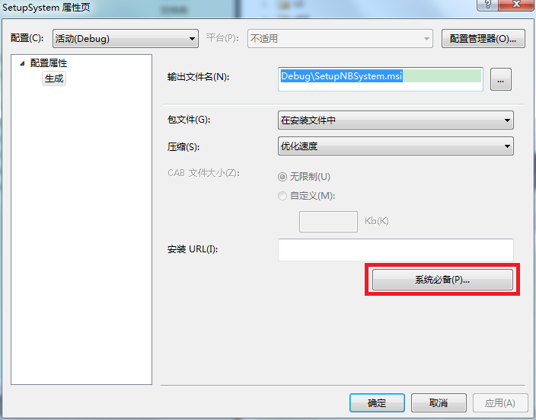

 | 选中要添加的必备组件，点击确定

 | 注意，安装必备组件有三种方式：

 | 1. 安装的时候会从供应商的官网上下载对应组件。

 | 2. 直接将组件打包到安装程序文件中，省去下载的功夫。

 | 3. 指定一个路径去下载对应组件。
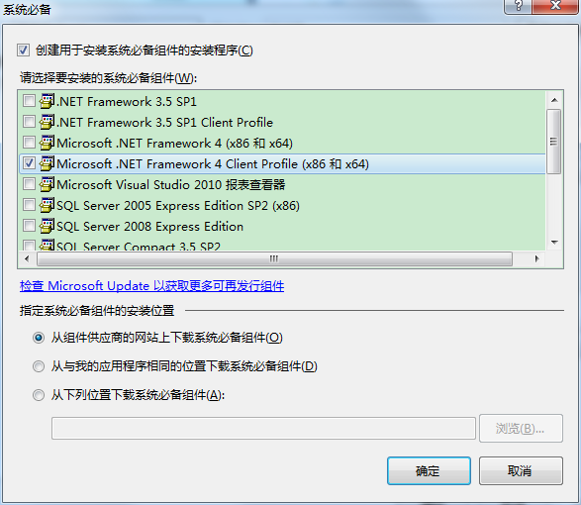

 | 最后，选中安装项目工程，打开右键菜单，点击生成，就会自动生成安装程序了。
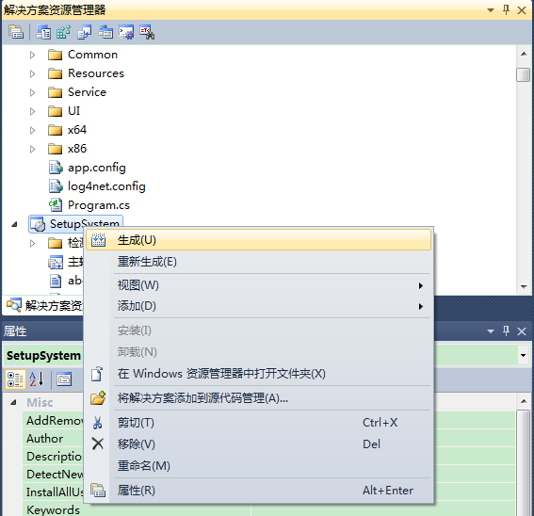

 | 生成的安装程序文件如下图

 | 6. 添加注册表

 | （1） 在“解决方案资源管理器”窗口中选中安装项目，单击鼠标右键，在弹出的对话框中选择“视图/注册表”选项，如图：

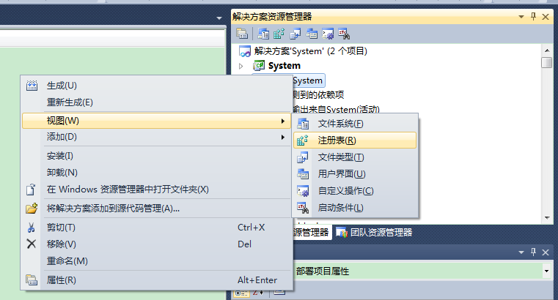

 | （2） 在“注册表”选项卡中，可以在HKRY_CURRENT_USER/Software或HKRY_CURRENT_MACHINE/Software下添加键值，当然节点名也是可以重命名的。

 | 单击鼠标右键，在弹出的对话框中选择“新建/字符串值”选项。

 | 如图：我设置了一个名为key1的键，值为”Hello World”
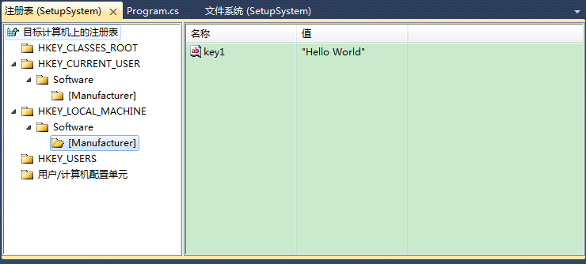

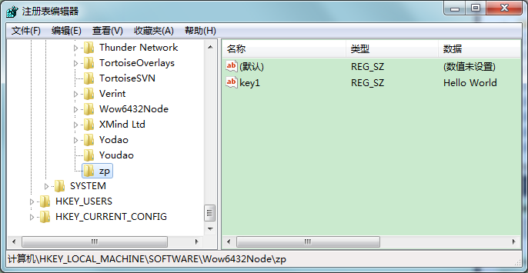
 | （4）选中添加的注册表项值，单击鼠标右键，选择“属性窗口”选项，弹出“属性”窗口，如图，这里可以对注册表项的值作修改。

 | 按照以上步骤，就可以为安装程序添加一个注册表项。在程序安装成功后，查看注册表，可以看到到我们写入的键值。

 | 7. 添加、修改安装页面

 | VS支持对安装程序添加、修改安装页面。但是我在尝试中发现，不够灵活。只能使用默认的样式风格。在这里，我大致的介绍一下。

 | 7.1. 打开用户界面视图

 | 选中安装项目，打开右键菜单，点击 视图 -> 用户界面。

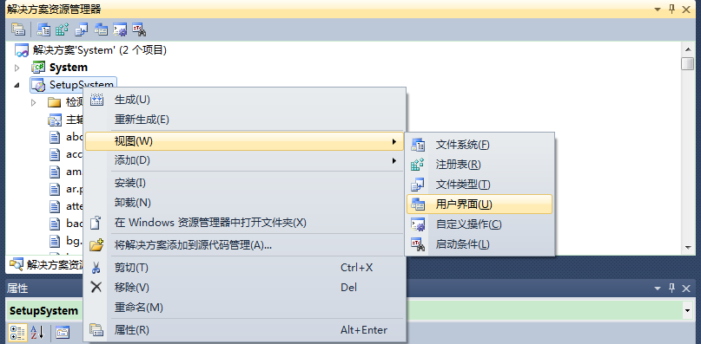

 | 7.2. 添加对话框

 | 在用户界面视图中，选中 启动，打开右键菜单，点击 添加对话框。

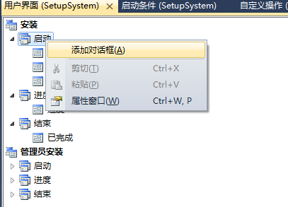

 | 选择想要添加的对话框，如下图：
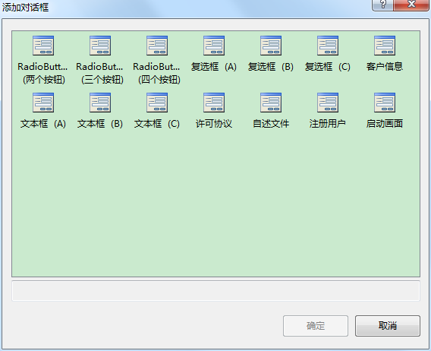

 | 选中一个对话框，还可以调整它的执行顺序。如下图：
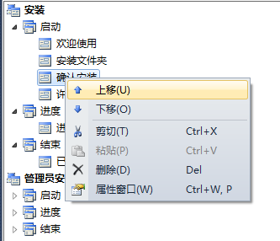

 | 至于每个对话框的属性设置，在这里不再赘述，有兴趣的朋友可以自己折腾一下。

证书：
 | 用makecert命令生成一个证书文件my.cer，并且附带一个密钥my.pvk。输入以下命令：
 | makecert –r –n "CN=老周" –b 10/08/2013 –e 08/11/2016 –sv my.pvk my.cer
 | ，-r参数表示自签名，说白了就是自己给自书颁发证书，一定要加上-r，-n是证书的名字，通常用你的大名或者你公司的名字，以CN开头，格式为CN=<your name>

 | -b是证书有效期的开始日期，格式mm/dd/yyyy，注意，别写错，哪怕你是1月份也不要写成1，应该写成01；-e是证书有效期的过期日期，格式和前面一样。
 | -sv是创建密钥文件，文件名为*.pvk，-sv要加上，后面你会发现，有用的。
 | 最后就是证书文件的名字，文件名为*.cer。

ApplicationDeployment 类
 | 以编程方式，支持当前部署的更新和处理按需下载的文件。 此类不能被继承。

 | long sizeOfUpdate = 0;

 | private void UpdateApplication()
 | {
 | if (ApplicationDeployment.IsNetworkDeployed)
 | {
 | ApplicationDeployment ad = ApplicationDeployment.CurrentDeployment;
 | ad.CheckForUpdateCompleted += new CheckForUpdateCompletedEventHandler(ad_CheckForUpdateCompleted);
 | ad.CheckForUpdateProgressChanged += new DeploymentProgressChangedEventHandler(ad_CheckForUpdateProgressChanged);

 | ad.CheckForUpdateAsync();
 | }
 | }

 | void ad_CheckForUpdateProgressChanged(object sender, DeploymentProgressChangedEventArgs e)
 | {
 | downloadStatus.Text = String.Format("Downloading: {0}. {1:D}K of {2:D}K downloaded.", GetProgressString(e.State), e.BytesCompleted/1024, e.BytesTotal/1024);
 | }

 | string GetProgressString(DeploymentProgressState state)
 | {
 | if (state == DeploymentProgressState.DownloadingApplicationFiles)
 | {
 | return "application files";
 | }
 | else if (state == DeploymentProgressState.DownloadingApplicationInformation)
 | {
 | return "application manifest";
 | }
 | else
 | {
 | return "deployment manifest";
 | }
 | }

 | void ad_CheckForUpdateCompleted(object sender, CheckForUpdateCompletedEventArgs e)
 | {
 | if (e.Error != null)
 | {
 | MessageBox.Show("ERROR: Could not retrieve new version of the application. Reason: \n" + e.Error.Message + "\nPlease report this error to the system administrator.");
 | return;
 | }
 | else if (e.Cancelled == true)
 | {
 | MessageBox.Show("The update was cancelled.");
 | }

 | // Ask the user if they would like to update the application now.
 | if (e.UpdateAvailable)
 | {
 | sizeOfUpdate = e.UpdateSizeBytes;

 | if (!e.IsUpdateRequired)
 | {
 | DialogResult dr = MessageBox.Show("An update is available. Would you like to update the application now?\n\nEstimated Download Time: ", "Update Available", MessageBoxButtons.OKCancel);
 | if (DialogResult.OK == dr)
 | {
 | BeginUpdate();
 | }
 | }
 | else
 | {
 | MessageBox.Show("A mandatory update is available for your application. We will install the update now, after which we will save all of your in-progress data and restart your application.");
 | BeginUpdate();
 | }
 | }
 | }

 | private void BeginUpdate()
 | {
 | ApplicationDeployment ad = ApplicationDeployment.CurrentDeployment;
 | ad.UpdateCompleted += new AsyncCompletedEventHandler(ad_UpdateCompleted);

 | // Indicate progress in the application's status bar.
 | ad.UpdateProgressChanged += new DeploymentProgressChangedEventHandler(ad_UpdateProgressChanged);
 | ad.UpdateAsync();
 | }

 | void ad_UpdateProgressChanged(object sender, DeploymentProgressChangedEventArgs e)
 | {
 | String progressText = String.Format("{0:D}K out of {1:D}K downloaded - {2:D}% complete", e.BytesCompleted / 1024, e.BytesTotal / 1024, e.ProgressPercentage);
 | downloadStatus.Text = progressText;
 | }

 | void ad_UpdateCompleted(object sender, AsyncCompletedEventArgs e)
 | {
 | if (e.Cancelled)
 | {
 | MessageBox.Show("The update of the application's latest version was cancelled.");
 | return;
 | }
 | else if (e.Error != null)
 | {
 | MessageBox.Show("ERROR: Could not install the latest version of the application. Reason: \n" + e.Error.Message + "\nPlease report this error to the system administrator.");
 | return;
 | }

 | DialogResult dr = MessageBox.Show("The application has been updated. Restart? (If you do not restart now, the new version will not take effect until after you quit and launch the application again.)", "Restart Application", MessageBoxButtons.OKCancel);
 | if (DialogResult.OK == dr)
 | {
 | Application.Restart();
 | }
 | }

#if DEBUG
 | #if DEBUG，这个东东其实以前刚开始学习C#的时候就知道了，也知道怎么用，但就是没有使用过。随想，很多人估计也都没有用过吧（嘿，自我安慰下）。
 | 最近看MVVMLight的代码时看到#if SILVERLIGHT的东东，于是想起来#if debug来了，于是在代码中疯狂的使用：
 | 设置下用户名和密码，免得每次都输入
 | #if DEBUG
 | UserID = "abc@abc.com";
 | Password = "123456";
 | #endif
 | 设置下登陆状态，免得每次都要登陆
 | #if DEBUG
 | IsLogin = true;
 | #elif
 | ......
 | #endif
 | 输出异常信息:
 | cache(Exception ex)
 | {
 | #if DEBUG
 | MessageBox.Show(ex.ToString());
 | #ENDIF
 | ......
 | }
 | 等等等。。。。。
 | 然后问题来了，不管我debug还是build，#if DEBUG中的东西依旧执行啊。郁闷了，如果这样的话，那#if debug不就白干了吗。
 | MSDN上说的也没有整明白（具体我不发了，现在网速慢的要死）。
 | 后来找到原因了：打开程序的属性，在Build中，有一个CheckBox：“Define DEBUG constant”，把这个钩钩去掉之后就没有DEBUG了，如果打上勾就有了。
 | 在上面有一个“Conditional compilation symbols:”后面有一个文本框，里面也可以输入一些自己定义的宏（好像叫这个名吧）。
 | 一切豁然开朗，等到最后生成程序的时候就把勾勾去掉，还有其他定义的东东。
 | ps.
 | #if DEBUG
 | ......
 | #endif

 | #if !DEBUG
 | ......
 | #endif

 | #if DEBUG
 | ......
 | #elif
 | ....
 | #endif

 | #if DEBUG

 | 首先，大小写不能写错，其次，解决方案配置设为：Debug，才会执行该语句，如果在条件里面搭配Debug.Assert等，效果甚佳。
 | 而如果要设置为Release模式，就不会执行条件语句中的内容，有时候可以通过设置!DEBUG来达到发布产品执行的代码。
 | 示例代码：

 | int debugNumber = 0;

 | #if DEBUG
 | Console.WriteLine("调试中的debugNumber: "+debugNumber);
 | #endif

 | #if !DEBUG
 | debugNumber++;
 | Console.WriteLine("非调试中的debugNumber: "+debugNumber);
 | #endif

 | 在不同的调试方式下（Debug和Release），执行输出的内容是不一样的。

批处理bat命令示例：
 | 以下命令是在c#项目属性的【生成事件】中的【后期生成事件命令行】中输入的内容，BAT的作用的复制本次生成相关的文档到安装目录。
 | 其中$(ProjectDir)是宏命令，指向目录：D:\GitHub_Dev\HRSGLM\Module.Configuration.HRSGLM.v2\Alstom.Monitoring.Configuration.HRSGLMSubPlugin。
 | cd $(ProjectDir)
 | d:
 | cd ..\Bin
 | CopyFileSetup_HRSGLM.bat

 | 相当于：
 | $(ProjectDir)..\Bin\CopyFileSetup_HRSGLM.bat
 | 其中..为返回上级目录。
批处理bat命令--获取当前盘符和当前目录和上级目录
 | @echo off
 | echo 当前盘符：%~d0
 | echo 当前盘符和路径：%~dp0
 | echo 当前盘符和路径的短文件名格式：%~sdp0
 | echo 当前批处理全路径：%~f0
 | echo 当前CMD默认目录：%cd%
 | pause

解决方案的预生成命令说明：
 | 命令示例：复制工程目录下Models子目录下的所有文件到解决方案目录的WorkTool.Web.MVC\Models子目录下，测试成功。
 | XCOPY /Y/E "$(ProjectDir)Models\*.*" "$(SolutionDir)WorkTool.Web.MVC\Models"
 | XCOPY /Y/E "$(ProjectDir)Controllers\*.*" "$(SolutionDir)WorkTool.Web.MVC\Controllers"

 | 其用到DOC命令：
 | rmdir 参数说明
 | /S 除目录本身外，还将删除指定目录下的所有子目录和文件。用于删除目录树。
 | /Q 安静模式，带 /S 删除目录树时不要求确认

 | mkdir 创建目录

 | xcopy 参数说明
 | /E 复制目录和子目录，包括空的。与 /S /E 相同。可以用来修改 /T。
 | /S 复制目录和子目录，除了空的。
 | /T 创建目录结构，但不复制文件。不包括空目录或子目录。/T /E 包括空目录和子目录。
 | /Y 复制文件审核设置(隐含 /O)。现存目标文件。【就是直接覆盖——Three~注】 这个似乎更准确：禁止提示以确认改写一个现存目标文件。
 | /D:m-d-y 复制在指定日期或指定日期以后更改的文件。如果没有提供日期，只复制那些源时间比目标时间新的文件。

 | ren是rename的缩写，如果需要给文件重命名，可使用rename命令。
 | 语法：rename<旧文件名><新文件名>

VS生成后事件及相关bat命令解析
 | 1 简介

 | 在VS进行项目开发时，开发人员可能会开发出dll，也可能会开发出exe可执行文件，在开发机开发出来的可执行程序在复制到服务器之前，需要把相关的dll、pdb，可执行文件，
 | 批处理文件和配置文件组织在一起，打包安装在服务器，但是程序可能仅生成一个dll和pdb，但其他的文件需要引用公共库中提供的dll，这时就会有许多的手动复制的工作，
 | 由于持续集成CI的概念的作用，最好的情况是只在一处维持公共库，在需要升级时，仅更换公共库中的DLL和PDB等文件，重新编译程序，把手动拷贝需要的DLL、pdb文件的过程自动化，保持升级的质量。生成后事件就是在这样的需求之下提出的。

 | 2 生成事件
 | 2.1 概念

 | 在一个解决方案中有多个项目的时候，我们常需要拷贝一些文件，dll到指定的目录下，或者遇到com组件还需要提前注册dll，这个就需要用到VS的生成事件。中。 仅当生成在生成过程中成功到达这些点时，
 | 生通过指定自定义生成事件，可以在生成开始之前或在它完成之后自动运行命令。 例如，可以在生成开始之前运行 .bat 文件，或是在生成完成之后将新文件复制到文件夹成事件才会运行。
 | Visual Studio在生成项目工程前后，有时我们需要做一些特殊的操作，比如：拷贝生成的dll到指定目标下面等。
 | 结合VS可以添加预先生成事件和后期生成事件，采用命令或bat批处理。

 | 2.2 如何在VS中使用生成事件

 | 在VS中使用生成事件非常方便，可以按照如下流程进行处理，按照如下的命令在指定的位置填入命令或者文件名即可。
 | 2.2.1 流程

 | 打开项目，右击项目，打开属性—>配置属性–>生成事件，如图所示：
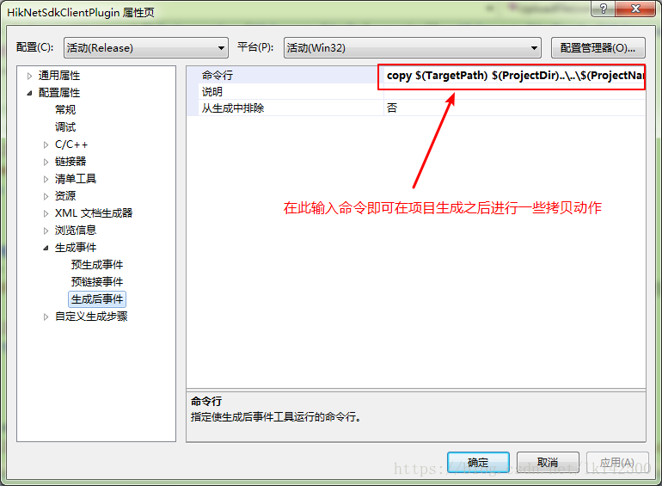

 | 2.2.2 直接填入命令

 | 可以在命令行中直接填入copy，xcopy等DOS文件复制命令。如同下图所示：
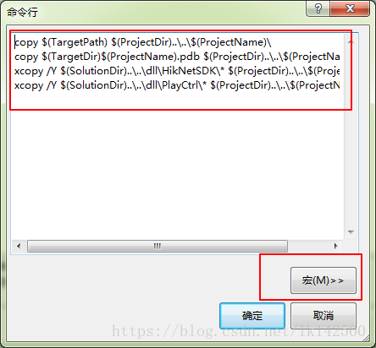

 | 可以在拷贝命令行中看到诸如TargetPath, ProjectDir, ProjectName, TargetDir。而具体这些变量的值可以在点击宏之后弹出的框中查找具体含义：

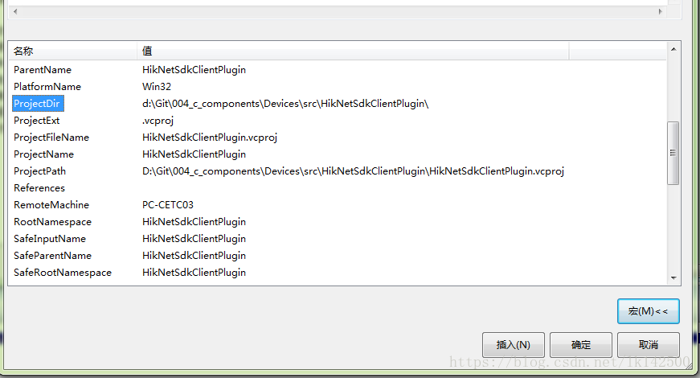

 | 点击宏，在英文模式下输入p即可快速找到p开头的宏定义。在此把这里经常使用的变量以及对应值附录如下：
 | 宏 | 值
 | TargetPath | D:\Git\004_c_components\Devices\src\Release\HikNetSdkClientPlugin.dll
 | TargetDir | D:\Git\004_c_components\Devices\src\Release\
 | ProjectDir | D:\Git\004_c_components\Devices\src\HikNetSdkClientPlugin\
 | ProjectName | HikNetSdkClientPlugin.dll
 | SolutionDir | D:\Git\004_c_components\Devices\src\

 | 而第一个命令行

 | copy $(TargetPath) $(ProjectDir)..\..\$(ProjectName)\

 | 则是通过copy命令进行文件的拷贝。TargetPath表示的是HikNetSdkClientPlugin项目生成的DLL文件，第二个参数的形式比较奇怪，首先$(ProjectDir)的路径位置在上表可以查到，内容为：

 | D:\Git\004_c_components\Devices\src\HikNetSdkClientPlugin\

 | 而..表示当前目录的上一层目录，因此两个..表示$(ProjectDir)的上两层目录，即

 | D:\Git\004_c_components\Devices

 | 再接上随后的$(ProjectName)\，最终的目标位置为：

 | D:\Git\004_c_components\Devices\HikNetSdkClientPlugin\

 | 里面涉及的是文本替换，就是使用现有的宏重新组合成目标位置。

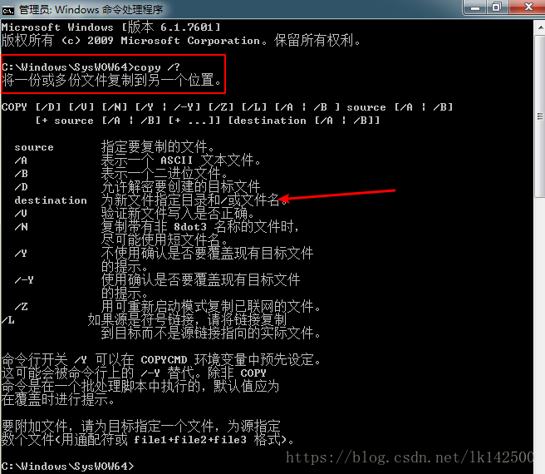

 | 而xcopy命令所执行的功能与copy比较相似，xcopy完成复制文件和目录树，不在此赘述。
 | 2.2.3 批处理文件

 | 如果需要的生成事件涉及比较复杂的删除目录，删除文件，拷贝目录，拷贝子目录，等操作，可能需要撰写比较多的命令，为了简化，可以把这些拷贝，删除动作组织成一个bat文件，如下图所示：

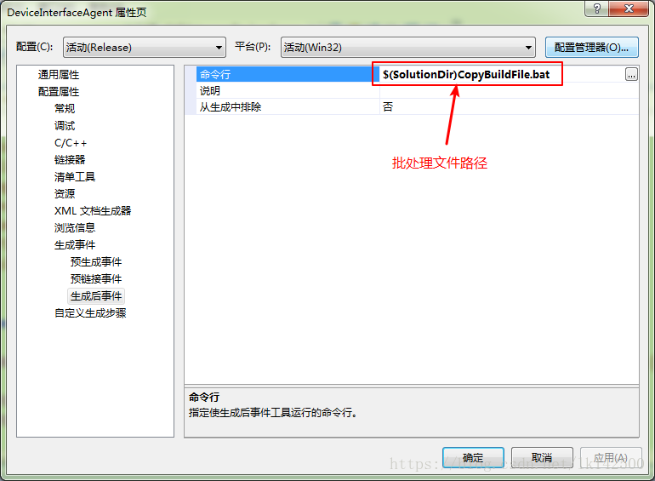

 | 而该文件的内容由之前的copy类似的命令组成，内容如下：

 | ::清除旧文件
 | del /S /Q "%~dp0"Bin\*.dll
 | del /S /Q "%~dp0"Bin\*.dll
 | rd /S /Q "%~dp0"Bin\hplugin
 | rd /S /Q "%~dp0"Bin\hplugin

 | ::公共DLL
 | xcopy /Y "%~dp0"..\dll\HLOG.* "%~dp0"Release\
 | xcopy /Y "%~dp0"..\dll\hpr.* "%~dp0"Release\
 | xcopy /Y "%~dp0"..\dll\Identify.* "%~dp0"Release\
 | xcopy /Y "%~dp0"..\dll\libeay32.* "%~dp0"Release\
 | xcopy /Y "%~dp0"..\dll\RegexInterface.* "%~dp0"Release\
 | xcopy /Y "%~dp0"..\dll\EncryptInterface.* "%~dp0"Release\
 | xcopy /Y "%~dp0"..\dll\hplug.* "%~dp0"Release\
 | xcopy /Y "%~dp0"..\dll\RemoteDeviceSocket.* "%~dp0"Release\
 | xcopy /Y "%~dp0"..\dll\CrashAPI.* "%~dp0"Release\

 | xcopy /Y "%~dp0"..\dll\HLOG.dll "%~dp0"Bin\
 | xcopy /Y "%~dp0"..\dll\hpr.dll "%~dp0"Bin\
 | xcopy /Y "%~dp0"..\dll\Identify.dll "%~dp0"Bin\
 | xcopy /Y "%~dp0"..\dll\libeay32.dll "%~dp0"Bin\
 | xcopy /Y "%~dp0"..\dll\RegexInterface.dll "%~dp0"Bin\
 | xcopy /Y "%~dp0"..\dll\EncryptInterface.dll "%~dp0"Bin\
 | xcopy /Y "%~dp0"..\dll\hplug.dll "%~dp0"Bin\
 | xcopy /Y "%~dp0"..\dll\RemoteDeviceSocket.dll "%~dp0"Bin\
 | xcopy /Y "%~dp0"..\dll\CrashAPI.dll "%~dp0"Bin\

 | ::开源协议

 | ::主程序
 | xcopy /Y "%~dp0"Release\DeviceInterfaceAgent.exe "%~dp0"Bin\

 | ::脚本
 | xcopy /Y "%~dp0"Release\*.bat "%~dp0"Bin\

 | ::插件
 | rd /S /Q "%~dp0"Release\hplugin
 | rd /S /Q "%~dp0"Release\hplugin
 | md "%~dp0"Release\hplugin
 | md "%~dp0"Bin\hplugin
 | xcopy /Y /S "%~dp0"..\Devices\* "%~dp0"Release\hplugin\ /EXCLUDE:%~dp0\HpluginExclude.txt
 | xcopy /Y /S "%~dp0"Release\hplugin\* "%~dp0"Bin\hplugin\ /EXCLUDE:%~dp0\PdbExclude.txt

 | ::保存PDB
 | rd /S /Q "%~dp0"PDB
 | rd /S /Q "%~dp0"PDB
 | md "%~dp0"PDB
 | xcopy /Y /S "%~dp0"Release\*.pdb "%~dp0"PDB\

 | %~dp0 是盘符加路径，即该CopyBuildFile.bat文件所在的目录

 | D:\Git\004_c_components\DeviceAccess

 | 加入的文件执行的功能与直接填入命令功能一致，并没有什么区别。
 | 2.3 注意事项

 | 这里有几点注意：
 | 1、目标路径要用双引号括起来
 | 2、使用了宏的源不需要，比如可以写成$(TargetDir)*.exe
 | 3、如果项目无任何改动，“生成”是不会编译的，所以当运行生成后事件选中“生成更新项目输出时”，不会被执行，但“重新生成”会无条件的输出，并触发事件
 | 4、如果文件名中有空格，应该用双引号把文件名括起来！

 | 3 批处理文件bat命令

 | 在生成事件中，常涉及的命令有文件的拷贝或者删除，目录的创建和删除，因此在这种情景下，需要弄清楚如下的命令。
 | 3.1 del

 | C:\Windows\SysWOW64>del /?
 | 删除一个或数个文件。

 | DEL [/P] [/F] [/S] [/Q] [/A[[:]attributes]] names
 | ERASE [/P] [/F] [/S] [/Q] [/A[[:]attributes]] names

 | names 指定一个或多个文件或者目录列表。
 | 通配符可用来删除多个文件。
 | 如果指定了一个目录，该目录中的所
 | 有文件都会被删除。

 | /P 删除每一个文件之前提示确认。
 | /F 强制删除只读文件。
 | /S 删除所有子目录中的指定的文件。
 | /Q 安静模式。删除全局通配符时，不要求确认
 | /A 根据属性选择要删除的文件
 | 属性 R 只读文件 S 系统文件
 | H 隐藏文件 A 存档文件
 | I 无内容索引文件 L 重分析点
 | - 表示“否”的前缀

 | 如果命令扩展被启用，DEL 和 ERASE 更改如下:

 | /S 开关的显示句法会颠倒，即只显示已经
 | 删除的文件，而不显示找不到的文件。

 | 3.2 copy

 | C:\Windows\SysWOW64>copy /?
 | 将一份或多份文件复制到另一个位置。

 | COPY [/D] [/V] [/N] [/Y | /-Y] [/Z] [/L] [/A | /B ] source [/A | /B]
 | [+ source [/A | /B] [+ ...]] [destination [/A | /B]]

 | source 指定要复制的文件。
 | /A 表示一个 ASCII 文本文件。
 | /B 表示一个二进位文件。
 | /D 允许解密要创建的目标文件
 | destination 为新文件指定目录和/或文件名。
 | /V 验证新文件写入是否正确。
 | /N 复制带有非 8dot3 名称的文件时，
 | 尽可能使用短文件名。
 | /Y 不使用确认是否要覆盖现有目标文件
 | 的提示。
 | /-Y 使用确认是否要覆盖现有目标文件
 | 的提示。
 | /Z 用可重新启动模式复制已联网的文件。
 | /L 如果源是符号链接，请将链接复制
 | 到目标而不是源链接指向的实际文件。

 | 命令行开关 /Y 可以在 COPYCMD 环境变量中预先设定。
 | 这可能会被命令行上的 /-Y 替代。除非 COPY
 | 命令是在一个批处理脚本中执行的，默认值应为
 | 在覆盖时进行提示。

 | 要附加文件，请为目标指定一个文件，为源指定
 | 数个文件(用通配符或 file1+file2+file3 格式)。

 | C:\Windows\SysWOW64>

 | 3.3 xcopy

 | C:\Windows\SysWOW64>xcopy /?
 | 复制文件和目录树。

 | XCOPY source [destination] [/A | /M] [/D[:date]] [/P] [/S [/E]] [/V] [/W]
 | [/C] [/I] [/Q] [/F] [/L] [/G] [/H] [/R] [/T] [/U]
 | [/K] [/N] [/O] [/X] [/Y] [/-Y] [/Z] [/B]
 | [/EXCLUDE:file1[+file2][+file3]...]

 | source 指定要复制的文件。
 | destination 指定新文件的位置和/或名称。
 | /A 仅复制有存档属性集的文件，但不更改属性。
 | /M 仅复制有存档属性集的文件，并关闭存档属性。
 | /D:m-d-y 复制在指定日期或指定日期以后更改的文件。
 | 如果没有提供日期，只复制那些源时间比目标时间新的文件。
 | /EXCLUDE:file1[+file2][+file3]...
 | 指定含有字符串的文件列表。每个字符串在文件中应位于单独的一行。
 | 如果任何字符串与复制文件的绝对路径的任何部分相符，则排除复制
 | 该文件。例如，指定如 \obj\ 或 .obj 的字符串会分别排除目录
 | obj 下面的所有文件或带有 .obj 扩展名的所有文件。
 | /P 创建每个目标文件之前提示您。
 | /S 复制目录和子目录，不包括空目录。
 | /E 复制目录和子目录，包括空目录。与 /S /E 相同。可以用来修改 /T。
 | /V 验证每个新文件的大小。
 | /W 提示您在复制前按键。
 | /C 即使有错误，也继续复制。
 | /I 如果目标不存在，且要复制多个文件，则假定目标必须是目录。
 | /Q 复制时不显示文件名。
 | /F 复制时显示完整的源文件名和目标文件名。
 | /L 显示要复制的文件。
 | /G 允许将加密文件复制到不支持加密的目标。
 | /H 也复制隐藏文件和系统文件。
 | /R 覆盖只读文件。
 | /T 创建目录结构，但不复制文件。不包括空目录或子目录。/T /E 包括
 | 空目录和子目录。
 | /U 只复制已经存在于目标中的文件。
 | /K 复制属性。一般的 Xcopy 会重设只读属性。
 | /N 用生成的短名称复制。
 | /O 复制文件所有权和 ACL 信息。
 | /X 复制文件审核设置(隐含 /O)。
 | /Y 取消提示以确认要覆盖现有目标文件。
 | /-Y 要提示以确认要覆盖现有目标文件。
 | /Z 在可重新启动模式下复制网络文件。
 | /B 复制符号链接本身与链接目标相对。
 | /J 复制时不使用缓冲的 I/O。推荐复制大文件时使用。

 | 开关 /Y 可以预先在 COPYCMD 环境变量中设置。
 | 这可能被命令行上的 /-Y 覆盖。

 | 3.3.1 /EXCLUDE

 | xcopy /Y /S "%~dp0"..\Devices\* "%~dp0"Release\hplugin\ /EXCLUDE:%~dp0\HpluginExclude.txt

 | 可以看到这是一个比较特殊的xcopy命令，

 | %~dp0..\Devices\*

 | 指的是该批处理文件所在目录的上一层目录下Devices，即如下目录：

 | D:\Git\004_c_components\Devices

 | 该目录下有如下内容：

 | C:\>cd D:
 | d:\
 | /*
 | 摘要：在日常工作中，经常用到一些脚本化的处理，不可避免有时用到批处理bat脚本。在使用过程中发现，批处理的目录切换，跨盘符时，会切换失败。
 | 失败：如当前目录为C:\Windows,需要切换到D:\Git\,结果目录切换失败，还是处于原目录中。
 | 成功：先输入 D: , 再切换， cd D:\Git\ ,则成功。
 | */
 | C:\>D:

 | d:\>cd D:\Git\004_c_components\Devices

 | D:\Git\004_c_components\Devices>dir
 | 驱动器 D 中的卷没有标签。
 | 卷的序列号是 E02B-B916

 | D:\Git\004_c_components\Devices 的目录

 | 2018/06/05 17:34 <DIR> .
 | 2018/06/05 17:34 <DIR> ..
 | 2018/06/05 17:31 <DIR> BurnDevices
 | 2018/06/14 22:35 <DIR> HikNetSdkClientPlugin
 | 2018/06/14 22:28 <DIR> HikTalkClientPlugin
 | 2018/06/05 18:30 <DIR> src
 | 2018/06/05 17:34 <DIR> StreamDevices
 | 0 个文件 0 字节
 | 7 个目录 249,013,129,216 可用字节

 | 可以看到，Devices目录下一共有5个目录，包括BurnDevices，HikNetSdkClientPlugin，HikTalkClientPlugin，src，StreamDevices等目录。而这5个目录中，我们要复制的是HikNetSdkClientPlugin，因此，我们在命令中使用了
 | /EXCLUDE:%~dp0\HpluginExclude.txt
 | 而HpluginExclude.txt的内容如下：

 | src
 | BurnDevices
 | StreamDevices

 | 正好过滤了三个文件夹。
 | 3.3.2 通配符

 | xcopy /Y /S "%~dp0"Release\*.pdb "%~dp0"PDB\

 | 上述的代码片段，使用了通配符，作用是拷贝Relase目录下所有的pdb文件到新的PDB目录下。
 | 3.4 rd

 | D:\Git\004_c_components\Devices>rd /?
 | 删除一个目录。

 | RMDIR [/S] [/Q] [drive:]path
 | RD [/S] [/Q] [drive:]path

 | /S 除目录本身外，还将删除指定目录下的所有子目录和
 | 文件。用于删除目录树。

 | /Q 安静模式，带 /S 删除目录树时不要求确认

 | 3.5 md

 | D:\Git\004_c_components\Devices>md /?
 | 创建目录。

 | MKDIR [drive:]path
 | MD [drive:]path

 | 如果命令扩展被启用，MKDIR 会如下改变:

 | 如果需要，MKDIR 会在路径中创建中级目录。例如: 假设 \a 不
 | 存在，那么:

 | mkdir \a\b\c\d

 | 与:

 | mkdir \a
 | chdir \a
 | mkdir b
 | chdir b
 | mkdir c
 | chdir c
 | mkdir d

 | 相同。如果扩展被停用，则需要键入 mkdir \a\b\c\d。

批处理中常用命令介绍(Echo、rem、goto、call、pause、if、for)
 | 一、echo命令 (echo图文版)

 | 1. Echo ：显示当前ECHO的状态：ECHO ON 或者ECHO OFF 。
 | 2. ECHO ON ：ECHO状态设为ON,将显示命令行(如每行前的C:\>等类似标志)。
 | 3. ECHO OFF：CHO状态设为OFF,将不显示命令行(如每行前的C:\>等类似标志) 。
 | 4. ECHO 字符串 ：将输入的字符串显示在CMD屏幕上。
 | 5. ECHO 字符串 &ECHO 字符串 … ：&,类似and的意思，逻辑运算，用来显示多行数据。
 | 6. ECHO 字符串 > 文件路径和文件名：将字符串写入文件中，若已有数据将先清空后写入。
 | 7. ECHO 字符串 >> 文件路径和文件名 ：将字符串写入文件中，若已有数据将追加到末尾。
 | 注意每次：ECHO 字符串 >> 文件路径和文件名，命令之后，ECHO就回自动在在字符串后添加换行符，所以要想直接添加到文件末尾，那么文件中已有的数据，不能是ECHO命令先前输入的（或者手工删掉换行符）
 | 8. (ECHO 字符串 &ECHO 字符串…)>文件路径和文件名 ：
 | 将多行数据写入文件中（注意括号不能去掉，如果括号去掉的话，那么只能写入最后一个，前面的将输出在CMD窗口中。如果文件中已经有数据，将先自动清空后再写入。
 | 9. (ECHO 字符串 &ECHO 字符串…)>>路径和文件名
 | 将多行数据写入文件中（注意括号不能去掉，如果括号去掉的话，那么只能写入最后一个，前面的将输出在CMD窗口中。如果文件中已经有数据，就将该字符串追加到文件的末尾。
 | 10. (ECHO 字符串)>>文件路径和文件名：在文件中另起一行追加上字符串。如图所示：
 | 11. ECHO．：输出空行，即相当于输入一个回车
 | 注意命令行中的“．”要紧跟在ECHO后面中间不能有空格，否则“．”将被当作提示信息输出到屏幕。另外“．”可以用，：；＋等任一符号替代。
 | 12. ECHO答复语|命令文件名：自动答复命令中的提问 ，不需要人为的输入
 | 13. ECHO ^G :“^G”是用Ctrl＋G敲入连体符号，输入多个^G可以产生多声鸣响。

 | 二、pause命令：行此句会暂停

 | 三、@命令：echo off相象，但它是加在其它命令行的最前面，表示运行时不显示命令行本身。
 | 四、call命令

 | call 调用另一条批处理文件（如果直接调用别的批处理文件 ，执行完那条文件后将无法执行当前文件后续命令）
 | 五、rem命令
 | rem 表示此命令后的字符为解释行，不执行，只是给自己今后查找用的。：： 也可以起到 rem 的注释作用, 而且更简洁有效;

 | 六、%命令
 | %表示参数，参数是指在运行批处理文件时在文件名后加的字符串。变量可以从 %0到%9，%0表示文件名本身，字符串用%1到%9顺序表示。
 | （1） %0的应用：
 | dos命令行下输入：aa(代表执行aa.bat批处理程序)，%0代表本身文件，这出现了一个不断执行aa.bat命令的死循环

 | (2) %1到%9的应用

 | 七、控制命令
 | （1）if "参数" == "字符串" 待执行的命令

 | == 等于；EQU等于；NEQ不等于；LSS 小于；
 | EQ 小于或等于；GTR 大于；GEQ大于或等于
 | （2）if exist 文件名 待执行的命令（eg：编辑aa1.txt文件）

 | （3）if errorlevel 数字 待执行的命令
 | 如果返回码等于指定的数字，则条件成立，运行命令，否则运行下一句。如if errorlevel 2 goto x2，DOS程序运行时都会返回一个数字给DOS，称为错误码errorlevel或称返回码

 | （4）OR [%%f] in (集合) DO [命令]
 | for %%c in (*.bat *.txt) do type %%c

 | 八、目录切换
 | （1）CD [盘符][路径]：同一个分区的切换

 | （2）CD /d [盘符][路径]：不同分区的切换

 | （3）%cd%：显示当前的完整路径

 | 九、目录切换 dir(略，自己去查)

 | 十、attrib命令，设置文件属性

 | 十一、常用命令命令（略）
 | Del：删除文件
 | Copy：复制文件
 | Xcopy：复制文件夹
 | Md：创建文件夹
 | rd：删除文件夹
 | ren：重命名文件(夹)
 | move：移动文件(夹)
 | find：字符串查找
 | findstr：字符串查找增强，可以进行模式匹配搜索
 | 十二、常用网络命令和符号篇
 | 管道命令的优先级高于重定向命令，重定向命令的优先级高于组合命令：|、>、&&
 | （1）重定向符 >、>>
 | > 重定向符, 意思是传递并且覆盖，它所起的作用是将运行的结果传递到后面的范围（后边可以是文件,也可以是默认的系统控制台，即命令提示符）。
 | >> 重定向符将命令的输出结果追加到其后面的设备中去。这个符号的作用和>有点类似，但他们是有区别的 >>是
 | 传递并在文件的末尾追加，而>是覆盖。用法同>一样的。
 | echo hello> 1.txt
 | echo world>>1.txt
 | （2）命令管道符 |
 | echo Y|rd /s c:\abc，通过管道命令|将echo y 的结果传给rd /s c:\abc 命令，从而达到自动输入y 的目的。
 | (3) 组合命令 &、&&、||
 | <A>:&,符号允许同时执行多条命令，当第一个命令执行失败了，也不影响后边的命令执行。这里 & 两边的命令是顺序执行的，从前往后执行。
 | <B>&&符号允许同时执行多条命令，当碰到执行出错的命令后将不再执行后面的命令，如果一直没有出错则一直执行完所有命令。
 | 正确的命令后将不执行后面的命令,如果没有出现正确的命令则一直执行完所有命令。
 | (4) 转义字符 ^
 | 要输出特殊字符，就需要用 echo ^>、echo ^|、echo ^|^|、echo ^^……之类的格式来处理
 | (5) 变量引导符 %
 | ① 变量引用：当百分号成对出现，并且其间包含非特殊字符时，如%var%、%str%
 | ② 形式参数的引用，%0 表示批处理文件本身，包括完整的路径和扩展名；%1至%9 表示第一个参数至第九个参数。
 | ③ set /a 语句，表示两数相除取余数。在命令行窗口中，只需要单个的%，在批处理文件中，需要连续两个百分号，写成%%。
 | set /a num=4%%2，得到num为0而非2
 | ④ 转义符号：如果要显示%本身时，需要在前面用%来转义。
 | echo 一个百分号：%%
 | echo 两个百分号：%%%%
 | echo 三个百分号：%%%%%%
 | （6）界定符 ""
 | ① 在表示带有空格或特殊符号的路径时常要用""来将路径括起来。
 | 例1：cd /d cd "d:\program files\^%*abc"
 | 因为路径中带有空格和特殊符号，所以要用""将路径括起来。
 | ② 表示其中的内容是一个完整的字符串。
 | 例2：set "var=abc 123"
 | echo %var%

